添付資料の注意点
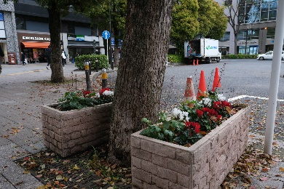
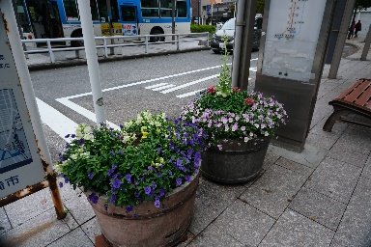
添付資料の注意点

１ 花壇の所在地の地図
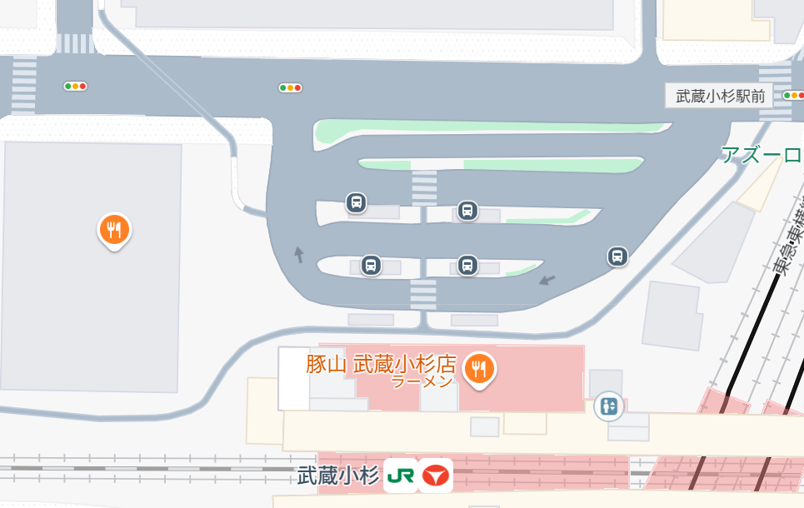
花壇はこの４か所です
管理している花壇の所在地を示す地図を提出してください。手書きでも構いませんので、花壇の場所が分かるような資料をお願いします。

管理している花壇の面積が分かるような見取図を記載し、提出してください。手書きなどでも構いませんので、計算ができるよう、距離なども記載してください。
3m
２ 花壇の面積を示す見取図
（例）
1m
2m
6m
通
路
4m

10m
この例の場合は、２ｍ×３ｍ＝６㎡と、４ｍ×１０ｍ＝４０㎡を足して、４６㎡。通路は植え付けする場所ではないため、４ｍ×１ｍ＝４㎡を引いて、合計４２㎡が花壇の面積となります。

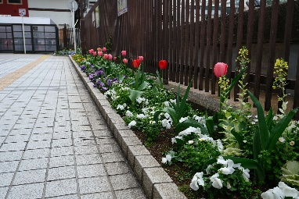
３ 現在の花壇の写真
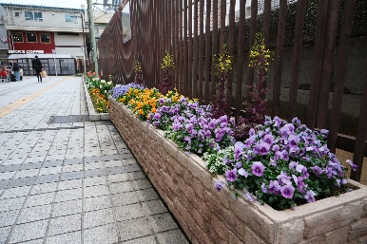
管理している花壇の申請時現在の写真を添付してください。申請をする花壇が数か所ある場合、それぞれの花壇を撮影した写真を提出してください。

